المؤشرات الكلية

سوق العراق للاوراق المالية
جلسة الاحد 2026/9/6 |  |  |  | تقرير أسعار الأسهم المتداولة لسوق العراق للأوراق المالية
الجلسة (155)
الاسهم المتداولة المدرجة و OTC |  |  | 499,488,192 |  |  | قيمة الأسهم المتداولة المدرجة و OTC |  | 400,390,965 |  |  | صفقات الشركات المدرجة وOTC | 795
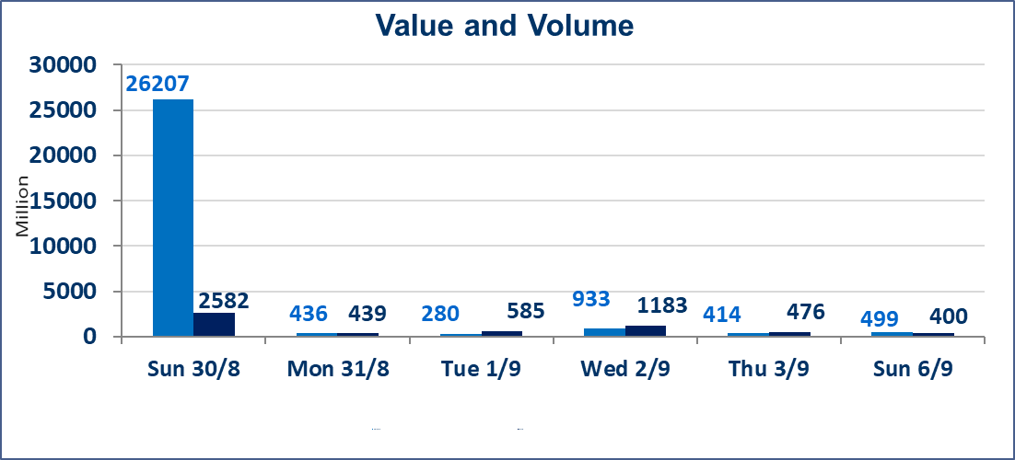
المؤشر60 ISX اليوم | 998.12 |  | نقطة |  |  | المؤشر15 ISX اليوم | 1244.12 | نقطة
المؤشر 60 ISX السابق | 1003.30 |  | نقطة |  |  | المؤشر 15 ISX السابق | 1248.23 | نقطة
نسبة التغير | -0.52 |  | % |  |  | نسبة التغير | -0.33 | %
عدد النقاط | -5.18 |  | نقطة |  |  | عدد النقاط | -4.11 | نقطة

الشركات المدرجة | 103 | OTC | 22 | 125 |  | الشركات غير المتداولة المدرجة | 46 | OTC | 21 | 67
الشركات المتداولة | 47 | OTC | 1 | 48 |  | الشركات المرتفعة |  |  | 11
شركات الهيئة العامة |  |  |  | 1 |  | الشركات المنخفضة |  |  | 14
الموقوفة بقرار من هيأة الأوراق المالية |  |  |  | 9
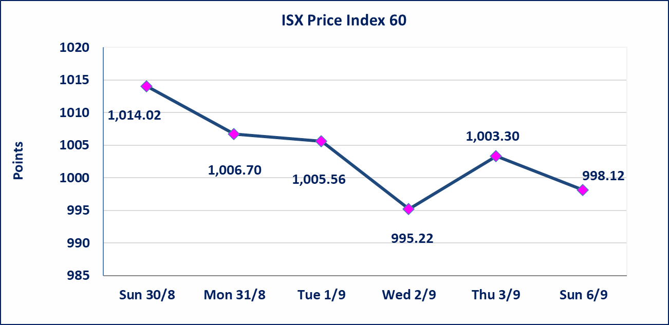
 |  |  |  |  |  | 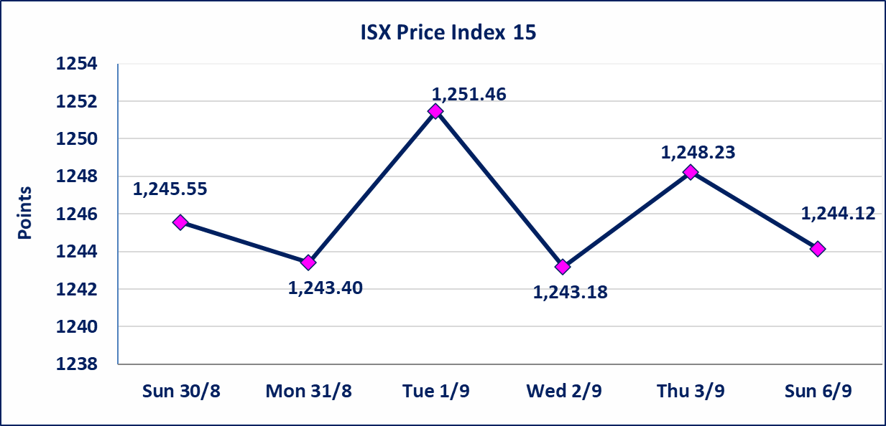
مصرف الطيف الاسلامي (BTIB) | إيقاف التداول على أسهم الشركة إعتباراً من جلسة الخميس الموافق 2026/9/3 إستناداً إلى قرار هيأة الاوراق المالية المرقم 297/2 في 2026/9/3.
الخير للتأمين (NKHA) | البدء بعمليات ايداع شهادات اسهم المساهمين لشركة الخير للتأمين إعتباراً من جلسة الثلاثاء الموافق 2026/9/1 وسيتم اطلاق التداول إعتباراً من جلسة الثلاثاء 2026/9/22 بعد ايداع 5% من رأس المال او بعد مرور (21) يوم من تاريخ بدء الايداع في منصة الشركات غير المدرجة ISX-OTC.
الوطنية للصناعات الغذائية (INFF) | تم البدء بعمليات ايداع شهادات اسهم المساهمين للشركة الوطنية للصناعات الغذائية إعتباراً من جلسة الاحد 2026/5/24 وسيتم اطلاق التداول لحين اكمال انتهاء الاجراءات في مركز الايداع في منصة الشركات غير المدرجة ISX-OTC.
الحد الأعلى والادنى للتغير في السعر | نسبة التغير الحدود الدنيا للحركة السعرية للاسهم من (5% الى 10%) والحدود العليا من(10% الى 25%)في كافة المنصات ماعدا منصة OTC.
Web site : www.isx-iq.net E-mail : info-isx@isx-iq.net |  |  |  |  | 07834000034 - 07711211522 : ص . ب :3607 العلوية الهاتف |  |  |  |  |  | بغداد /الكرادة/ قرب المسرح الوطني /مجاور مصرف الخليج التجاري

نسبة التغير
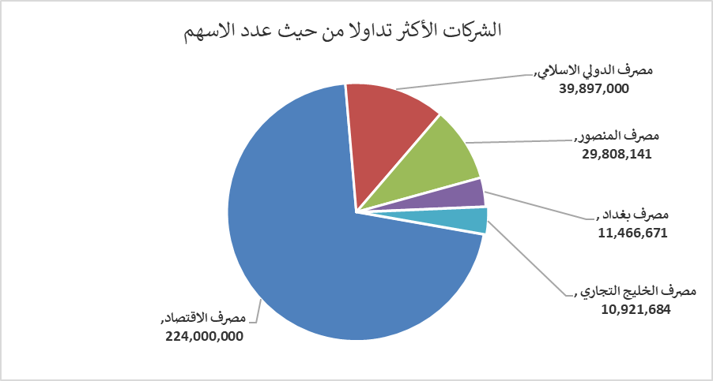
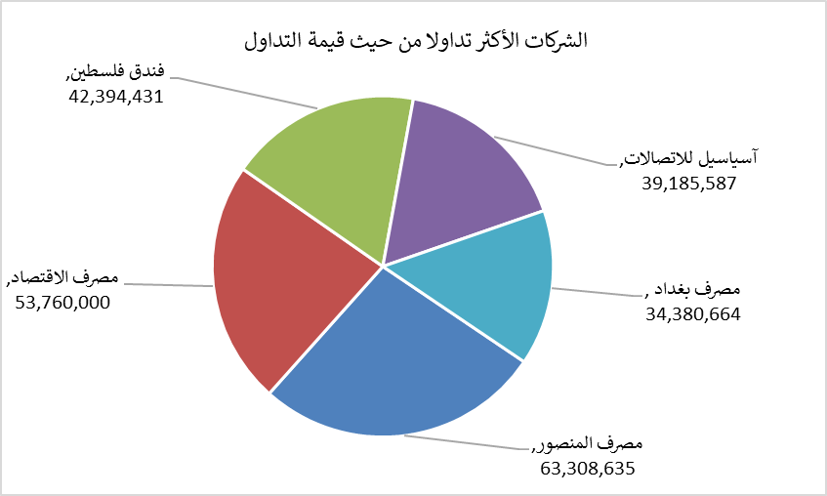
الشركات الأكثر ارتفاعاً وانخفاضاً

نسبة التغير لاسعار الاغلاق الاكثر ارتفاعاً |  |  |  | نسبة التغير لاسعار الاغلاق الاكثر انخفاضاً
اسم الشركة | اغلاق | التغير(%) | الاسهم المتداولة | اسم الشركة | اغلاق | التغير (%) | الاسهم المتداولة
طريق الخارز لانتاج المواد الانشائية | 1.200 | 9.09 | 217,455 | بابل للانتاج الحيواني والنباتي | 7.800 | -8.77 | 55,708
الخليج للتامين | 0.650 | 8.33 | 20,000 | مصرف الدولي الاسلامي | 0.140 | -6.67 | 39,897,000
الخياطة الحديثة | 7.500 | 5.49 | 688,106 | الحديثة للانتاج الحيواني | 0.340 | -5.56 | 50,000
انتاج الالبسة الجاهزة | 2.350 | 5.38 | 2,000 | مصرف سومر التجاري | 0.210 | -4.55 | 3,242,670
الامين العقارية | 1.660 | 3.75 | 5,000 | السجاد والمفروشات | 22.000 | -4.35 | 972,028

الشركات الاكثر نشاطا حسب الاسهم المتداولة (حجم التداول) |  |  |  | الشركات الاكثر نشاطا حسب القيمة المتداولة
اسم الشركة | اغلاق | التغير(%) | الاسهم المتداولة | اسم الشركة | اغلاق | التغير (%) | القيمة المتداولة
مصرف الاقتصاد | 0.240 | -4.00 | 224,000,000 | مصرف المنصور | 2.120 | -0.93 | 63,308,635
مصرف الدولي الاسلامي | 0.140 | -6.67 | 39,897,000 | مصرف الاقتصاد | 0.240 | -4.00 | 53,760,000
مصرف المنصور | 2.120 | -0.93 | 29,808,141 | فندق فلسطين | 21.980 | 1.06 | 42,394,431
مصرف بغداد | 3.000 | -1.32 | 11,466,671 | آسياسيل للاتصالات | 15.750 | 0.19 | 39,185,587
مصرف الخليج التجاري | 0.330 | 0.00 | 10,921,684 | مصرف بغداد | 3.000 | -1.32 | 34,380,664

